Graficky
 |  | ŽIVEL 3

Přehled počtu žádostí v pozitivních stavech v programu Živel 3 dle jednotlivých území

Aktualizace ke dni: | 2026-08-17

Grafy poskytují přehled o počtech předložených žádostí o podporu v pozitivních stavech v rámci programu Živel 3, rozdělený podle jednotlivých katastrálních území (obce a jejich části) a krajů.
Počet předložených žádostí* v programu Živel 3
 | Celkem
Královéhradecký kraj | 1
Moravskoslezský kraj | 3455
Olomoucký kraj | 1255
Pardubický kraj | 1
Zlínský kraj | 29

*žádosti v pozitivních stavech

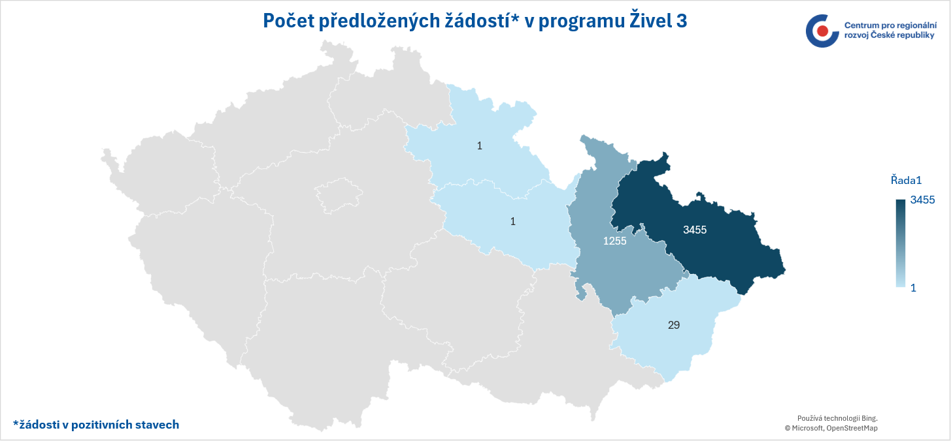
*žádosti v pozitivních stavech

